Analisis y Diseño
 | DISEÑO DE MURO DE CONTENCION

 | IMPORTANTE 1) Las celdas de color azul es donde se ingresara los datos. Exiten celdas la cual tienen listas desplegables como el número de varilla. Hay ciertas incognitas ver inciso 2. 2) Revisar el siguiente archivo de word:

 | Diseño de un muro de contencion.docx
 |  |  | Sobrecarga |  |  |  |  |  |  |  |  |  | Cah = | 0.35
 |  |  | S |  |  | Consideraciones y cálculos previos : |  |  |  |  |  |  | δ= | 2.30 Tn/m3
Propiedades del suelo: |  | t |  | 0.18 | h'=s/w | Sobre carga(S): |  |  |  |  |  |  | f = | 0.55
f= | 29 ° |  |  |  |  | Viva(L): | 190 kg/m2 |  |  |  |  |  | δ= | 2.30 Tn/m3
δ= | 2.30 Ton/m3 |  |  |  |  | Muerta(D): | 350 kg/m2 |  |  | B1min = | 1.30 m
f= | 0.55 |  |  |  |  | S= | 540 kg/m2
Cah= | 0.35 |  |  |  |  | h'= | 0.23 m |  | 2) | B2 >= f | FSV | B1 | FSV = | 2
Cph= | 2.88 |  | w5 |  |  | h= | 2.70 m |  |  | h 3 | FSD | 2h | B1min = | 1.30 m
 |  | 2.00 |  |  | h= | 2.70 m |  |  |  |  |  |  | B2 min = | 0.40 m
 | Pantalla | w1 |  |  |  | P= | 3.40 Ton
 |  |  |  |  | P |  |  |  |  | B2 CALC= | 0.00 | m > = | B2 min | No cumple
Nivel de terreno |  |  |  |  |  |  |  |  |  | Asumimos :
 |  |  | Talón |  |  | Y= | 0.97 m |  |  | B2 = | 0.40 m |  | COLOCAR LA DIMENSIÓN B2 MIN
 |  | 0.32 |  |  | Y | Puntal "Uña de anclaje" :
0.7 |  | w4 |  |  |  | euña= | 0.40 m | Cumple
w2
hz = | 0.38 m |  |  |  |  | huña= | 0.50 m
w3
 |  |  | Puntal | 2.34
Punto de volteo |  | Puntera
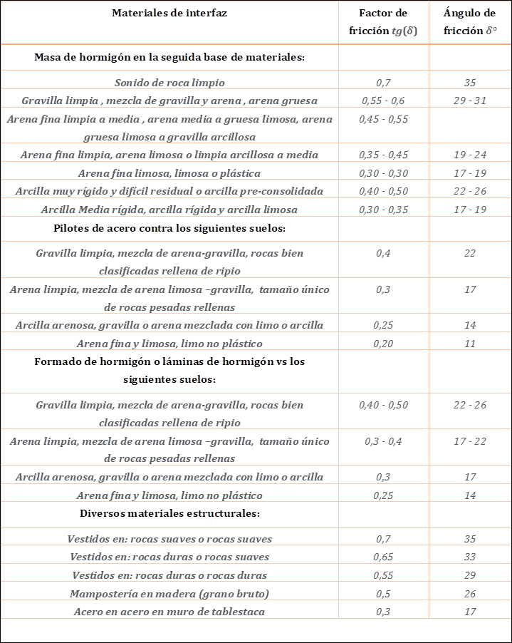
 |  | (B2) | (B1) |  |  | Sección de la Pantalla :
 |  | 0.5 | 1.4 |  |  | Asumimos : t= | 0.30 m
 |  | e |  |  |  | Momento de Volteo (Mv) :
 |  | 2.3 |  |  |  | Mv = | P x Y | Ton/m
 |  | B |  |  |  | Mv = | 3.29 Ton/m
I.- | CALCULO ESTRUCTURAL
1) | Dimensionamiento de la pantalla en la base : |  |  |  |  | Especificaciones técnicas del proyecto:
 | h= | 2.32 m |  |  |  | Fcarga muerta= | 1.4 | Factor incremento carga
 | P= | 2.57 Ton |  |  |  | Fcarga viva= | 1.7 | Factor incremento carga
 | Y= | 0.84 m |  |  |  | f'c= | 250 | kg/cm2
 | Fcarga= | 1.7 |  |  |  | fy= | 4200 | kg/cm2
 | Mu= | 3.65 Ton-m |  |  |  | δc= | 2.40 | Ton/m3
 | rbal= | 0.0213 | cuantía balanceada |  |  | qadm= | 11.20 | Ton/m2
 | rmax= | 0.75 þb | Asumir por criterio |  |  | FSD= | 1.5 | seguridad al deslizamiento
 | rmax= | 0.01598 | Mu = | 564.71 Ton/m2 |  | FSV= | 2 | seguridad al volteo
 | rmin= | 0.0012 | Fbd^2 |  |  | F= | 0.85 | verificación por cortante
 |  |  | F= | 0.90 |  | F= | 0.90 | verificación por flexión
 | Por analisis en el diseño ► |  | b= | 2.300 m |  | rmin= | 14.1/fy | cuantía mínima acero
 |  |  | dmin= | 0.056 m |  | recub.min.muros = | 5.0 | cm
 |  |  | d'= | 0.050 m |  | recub.min.ciment.= | 7 | cm
 |  |  | emin.= | 0.106 m |  | λ = | 0.85 | composicion del agregado
 | Asumimos en el diseño ► |  | euña= | 0.400 m | espesor de la pantalla en la base, usar este valor como euña
 |  |  | duña= | 0.350 m
2) | Verificación por cortante en la base :

 |  | apartir de d de la base: | 0.35 m
 |  | h= | 2.32 m
 |  | Fcarga= | 1.7
 |  | P= | 2.57 Ton
 |  | Vu= | 4.37 Ton
 |  | F= | 0.85
φ$Vc=\text{φ} 0.53 λ \sqrt{f´c bd}$
 |  | λ = | 0.85
 |  | = | 48.74 Ton

 |  | FVc | > | Vu | Cumple

II.- | ANALISIS DE LA ESTABILIDAD :
 |  | Pesos componentes |  |  | W | Tipo de sección ó | X | Mr
 | Elem. | Dimensiones de los elementos |  |  | Ton | figura geometrica | m | Ton-m
X
X
 | w1: | 2.32 | 0.35 | 2.40 | 1.95 | Trapezoidal | 0.72 | 1.41
X
X
 | w2: | 2.30 | 0.38 | 2.40 | 2.11 | Rectangular | 1.15 | 2.42
X
X
 | w3: | 0.40 | 0.50 | 2.40 | 0.48 | Rectangular | 0.70 | 0.34
X
X
 | w4: | 0.50 | 0.32 | 2.30 | 0.37 | Rectangular | 0.25 | 0.09
X
X
 | w5: | 2.32 | 1.40 | 2.30 | 7.46 | Rectangular | 1.60 | 11.94
 | Totales : |  |  |  | 12.37 |  |  | 16.20

1) | Presión total de suelo sobre todo el plano vertical del paramento en contacto : |  |  |  |  |  |  |  |  | Presiones de contactos
 | h = | 2.70 m |  | P = | 3.40 Ton |  | FSV = | Mr / Mv > 2
 |  |  |  | Y = | 0.97 m |  |  |  |  | En el tercio medio | En el borde del tercio medio |  | fuera del tercio medio
 |  |  |  | FSV = | 2 |  |  |  | q1= | 6.85 Kgf/cm2 | 10.75 |  | 7.89
 |  | Momento de Volteo : |  | Mv = | 3.29 Ton-m |  |  |  | q2= | 3.90 Kgf/cm2 | 0
2) | Verrificación de la ubicación de la resultante y presión admisible en la base :
 |  |  |  | Distancia resultante a= | 1.04 m

 |  |  |  | Tercio medio de la base L/3= | 0.77 m
 |  |  |  |  |  | En el tercio medio
 |  |  |  | Presiones de contacto |  |  | Presión admisible del suelo
 |  |  |  | Para Rv= | 12.37 Ton/m |  | qadm | 11.2 Tn/m2
 |  |  |  | q1= | 6.85 | Ton/m2 < | qadm | Cumple
 |  |  |  | q2= | 3.90 | Ton/m2 < | qadm | Cumple
Presión de contacto
 |  |  |  |  |  |  | PUNTO CERO
 |  |  |  |  |  | Rv |  | R

 |  |  |  |  |  | a
 |  |  |  |  |  |  | 3a
 |  |  |  |  |  |  |  | Tabla Dinámica
 |  |  |  |  |  |  | L(m) | q(Ton/m2)
 |  |  |  |  |  |  | 0.00 | 6.85
 |  |  |  |  |  |  | 0.77 | 5.87
 |  |  |  |  |  |  | 1.045 | 5.51
 |  |  |  |  |  |  | 0.188 | 6.61 | "a una distancia d de la cara de apoyo en la puntera"
 |  |  |  |  |  |  | 0.50 | 6.21 | valor de diseño en la puntera
 |  |  | 2.30 |  |  |  | 0.70 | 5.95
 | L/3 | 0.77 |  |  |  |  | 1.15 | 5.38
 | a | 1.04 |  |  |  |  | 0.90 | 5.70 | valor de diseño en el talón
 |  |  |  |  |  |  | 1.212 | 5.30 | "a una distancia d de la cara de apoyo en el talón"
 | 0.00 | m |  |  | 2.30 | m | 2.30 | 3.90

 |  |  |  | Factor de seguridad contra volcamiento: | 4.93 | Es amplio > 2

III.- | SEGURIDAD CONTRA EL DESLIZAMIENTO |  |  |  |  | verificar con datos de la tabla dinamica
1) | Verrificación del deslizamiento en la base :
 |  |  | Friccion en el puntal ó uña = | 1.32 Ton

 |  |  | Friccion en la puntera y talón = | 5.53 Ton

 |  |  | Presión de tierra pasiva = | 2.45 Ton
 | Fv,f + Presión tierra pasiva = |  |  | 9.31 Ton

 |  |  |  | Factor de seguridad contra el deslizamiento: | 9.31 | 2.73 | Aceptable > 1.5
 |  |  |  |  | 3.40 |  | No es necesario usar el puntal ó uña de anclaje

IV.- | CALCULO DEL REFUERZO
A.- | DISEÑO DE LA PANTALLA
 | Refuerzo Vertical : |  |  |  | REVISAR ELSIGUIENTE DOCUMENTO |  |  |  |  | Denominación | Ø | Ø | Area de varilla | Perimetro | Peso varilla
1) | Cara Interior : |  |  |  | diagrama de flujo del As minimo.docx |  |  |  |  | Varilla | pulg | mm | cm2 | mm | kg/m
 |  |  | As= | 3.62 cm2 | asT= | 7.20 cm2 | Ascal*1.3= | 3.62 cm2 |  | Nº10 | 1-1/4'' | 32.3 | 8.19 | 101.3 | 6.404
 |  |  |  |  | asMinF= | 11.75 cm2 | Ascalc= | 2.78 cm2/m |  | Nº11 | 1-3/8'' | 35.8 | 10.06 | 112.5 | 7.907
 | Longitud de Corte (Lc) en el Acero Vertical Interior de la Pantalla : |  |  |  |  |  |  |  |  | Nº14 | 1-3/4'' | 43.0 | 14.52 | 135.1 | 11.380
 | Si el peralte de la pantalla varía linealmente, el momento actuante varía proporcionalmente. Determinar hc iterando valores |  |  |  |  |  |  |  |  | Nº18 | 2-1/4'' | 57.3 | 25.81 | 180.1 | 20.240
=
 | Mmax = | Mu / 2 = | 1.83 | 1.83 | Cumple |  | hc = | 0.22 m
 | Lc=hc+d= | 0.60 m |  |  |  |  | dar valores a hc hasta : "cumplir "
 |  |  | Varilla seleccionada: | Nº3 | As= | 0.71 cm2

 |  |  | Acero vertical interior en el muro: | 6 Varillas/m

 |  |  | Asvint : | Usar varillas | Nº3 | espaciadas | 17.00 cms

2) | Cara Exterior :
 |  |  | r= | 0.0012
 |  |  | As= | 4.20 cm2

 |  |  | Varilla seleccionada: | Nº4 | As= | 1.29 cm2

 |  |  | Acero vertical exterior en el muro: | 4 Varillas/m

 |  |  | Asvext : | Usar varillas | Nº4 | espaciadas | 25.00 cm

 | Refuerzo horizontal
 |  |  | r= | 0.0012 | Ø < 5/8 | Ashext = 1/2 As = | 2.10 cm2
 |  |  |  |  |  | Ashint = 1/2 As = | 2.10 cm2
 |  |  | As= | 4.20 cm2

 |  |  | Varilla seleccionada: | Nº4 | As= | 1.29 cm2
1) | Cara Exterior
 |  |  | Acero horizontal exterior en el muro: | 3 | Varillas/m

 |  |  | Ashext : | Usar varillas | Nº4 | espaciadas | 30.00 cms
2) | Cara Interior
 |  |  | Acero horizontal interior en el muro: | 3 | Varillas/m

 |  |  | Ashint : | Usar varillas | Nº4 | espaciadas | 30.00 cms

B.- | DISEÑO DE LA ZAPATA
 | Losa de la puntera Exterior :
1) | Cálculo del acero de refuerzo
a.- | Acero longitudinal |  |  |  |  | f'c= | 250 Kg/cm2
 |  |  |  |  | rcal= | 0.0005
 |  |  | Ascal= | 1.41 cm2/m | rmin= | 0.0018
 |  |  | As= | 5.62 cm2/m

 |  |  | Varilla seleccionada: | Nº4 | As= | 1.29 cm2

 |  |  | Acero longitudinal sup.e inf. : | 5 | Varillas/m

 |  |  | Aslong : | Usar varillas | Nº4 | espaciadas | 20.00 cms

b.- | Acero transversal |  | rmin= | 0.0018 | As= | 5.62 cm2/m
 |  |  | Varilla seleccionada: | Nº4 | As= | 1.29 cm2
 |  |  | Acero transversal sup.e inf. : | 5 | Varillas/m

 | Acero Transversal : |  | Astransv : | Usar varillas | Nº4 | espaciadas | 20.00 cms

2) | Verificación por corte
 |  | Cortante actuante

 |  |  | Vu= | 1.72 Ton

 |  | Resistencia a cortante del concreto

 |  |  |  | FVc= | 18.89 Ton
 |  |  |  | Cumple

 | Losa del dentellon Interior:
1) | Cálculo del acero de refuerzo
a.- | Acero longitudinal |  |  |  |  | f'c= | 250 kg/cm2
 |  |  |  |  | rcal= | 0.0000
 |  |  | Ascal= | 0.07 cm2/m | rmin= | 0.0018
 |  |  | As= | 5.62 cm2/m

 |  |  | Varilla seleccionada: | Nº4 | As= | 1.29 cm2

 |  |  | Acero longitudinal sup.e inf. : | 5 | Varillas/m

 |  |  | Aslong : | Usar varillas | Nº4 | espaciadas | 20.00 cms

b.- | Acero transversal |  | rmin= | 0.0018 | As= | 5.62 cm2/m
 |  |  | Varilla seleccionada: | Nº4 | As= | 1.29 cm2
 |  |  | Acero transversal sup.e inf. : | 5 | Varillas/m

 | Acero Transversal : |  | Astransv : | Usar varillas | Nº4 | espaciadas | 20.00 cms

2) | Verificación por corte
 |  | Cortante actuante
 |  |  | Vu= | 1.01 Ton
 |  | Resistencia a cortante del concreto

 |  |  |  | F= | 0.85
 |  |  |  | FVc= | 18.89 Ton
 |  |  |  | Cumple

 | DETALLE DE LA DISTRIBUCION DEL ACERO DE REFUERZO EN LA PANTALLA Y LA CIMENTACION

 |  |  |  | 0.30

@
cm
 |  |  |  |  | Ashint : | Nº4 | 30
 |  |  |  |  |  |  |  | 1.72

@
cm
 | Ashext : | Nº4 | 30

 |  |  |  |  | Pantalla

2.70

@
cm
@
cm
 | Asvext : | Nº4 | 25 |  | Asvint : | Nº3 | 17

@
cm
@
cm
 |  |  |  |  |  |  | Lc | 0.60
 | Aslong : | Nº4 | 20
 |  |  |  |  | Astransv : | Nº4 | 20

 |  | Puntera |  |  |  |  | Talón | 0.382
 |  |  |  |  |  |  |  | 0.60 m

 |  |  | Puntal

@
cm
@
cm
 | Astransv : | Nº4 | 20 |  | Aslong : | Nº4 | 20

 |  |  | 0.50 | 0.40 |  | 1.40

 |  |  |  | 2.30

